请求到程序响应
用户浏览器输入地址
A电脑--B电脑：mac--ip
DNS--IP+端口

DNS解析(域名供应商)
Http请求：数据包，tcp/ip协议
tcp/ip协议：强制保证数据的完整性 |  |  | key-value |  | key是域名
就是一个字符串，你自己解析 |  |  | 协议+ip+端口 |  | value 是服务器ip+端口
字符串有规范

请求到达服务器Server
 |  |  | ip可以在互联网上唯一定位一台服务器
 |  |  | 端口 确定进程的
 |  |  | 协议 防火墙啥的

HTTP.SYS服务接收Http请求
 |  |  | 部署网站--指定一个端口监听
 |  |  | 请求到服务器--带的有端口信息和协议--然后被SYS监听到了

IIS转发给ISAPI
IIS只是一个承载工具，本身不处理
可以是asp.net java php |  |  | IIS接收包，就是Http请求的完整字符串
ISAPI--接口
 |  |  | ISAPI：接口interface，规范

管道通信给php
_ISAPI
java_ISAPI
根据后缀
IIS7+使用UrlRoutingModules

js html css直接iis就返回了
 |  | MVC没有后缀
 |  | IIS6.0为没有后缀的加一个axd后缀
 |  | IIS7.0之后就不需要了，出了个集成模式，可以直接用routingmodule
 |  | 集成/经典(经典代表旧的模式，推荐使用集成模式)

请求转发给aspnet_ISAPI(属于IIS)
 |  |  | .NetFramework实现
 |  |  | 把http请求打包一下HttpWorkerRequest
 |  |  | pipeline到我们写的代码
 |  |  | 进程间交互的方式(管道就像队列)
HttpWorkerRequest
 |  |  | 可以对请求进行排队，管理socket链接

HttpRuntime.ProcessRequest
 |  |  | Asp.NET入口
 |  |  | System.Web
 |  |  |  | 完成上下文的初始化

HttpApplicationFactory
HttpContext

HttpApplication(对象池--Stack--会重用)
 |  |  |  | HttpApplication处理各式各样的请求
 |  |  |  | 权限认证/缓存处理/Session处理/Cookie处理/生成html/输出客户端
 | 一个请求就是一个HttpApplication对象 |  |  | 每个步骤可能都需要，但是各不相同
 | 观察者模式 |  |  | 怎么样封装共性的部分，同时再留下扩展的部分？

MVC

 | httpModules：IHttpModule接口，然后里面给application事件去添加动作
 | 需要配置到webconfig
 | httpModules 是每个页面(每次请求)都要执行的

 | 应用场景

管道模型
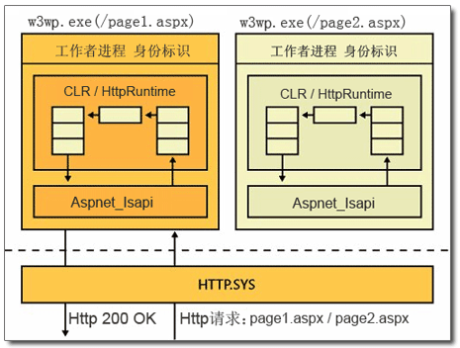

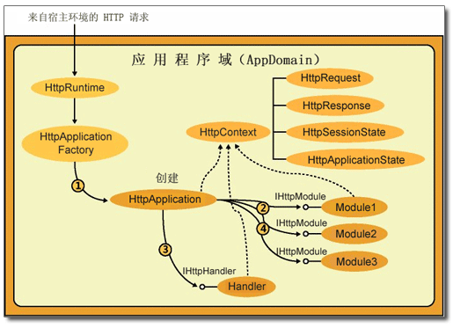

handler
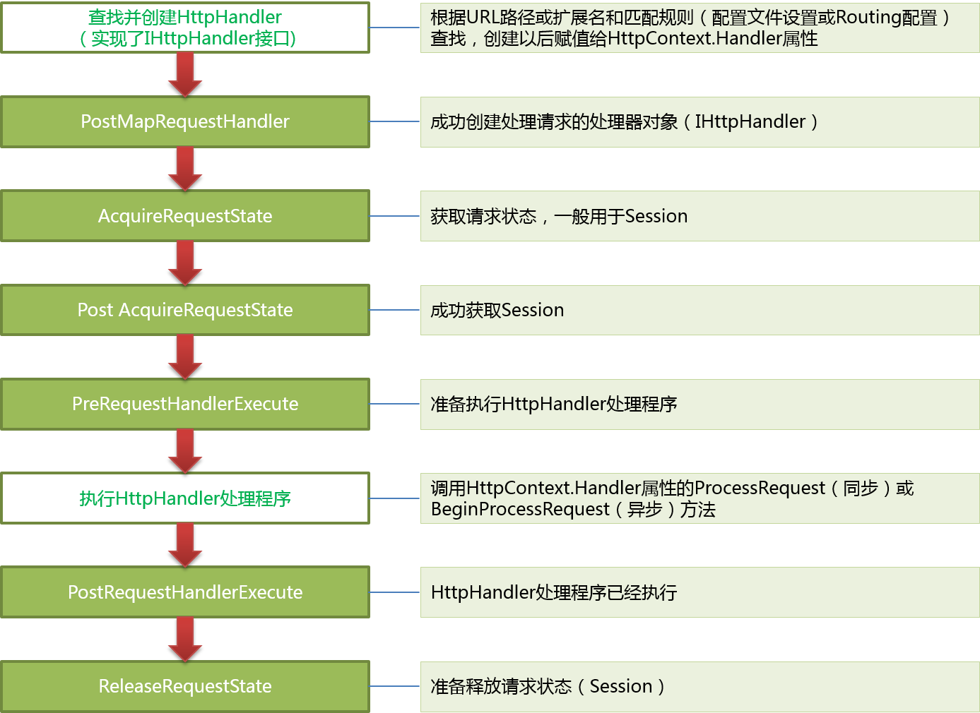
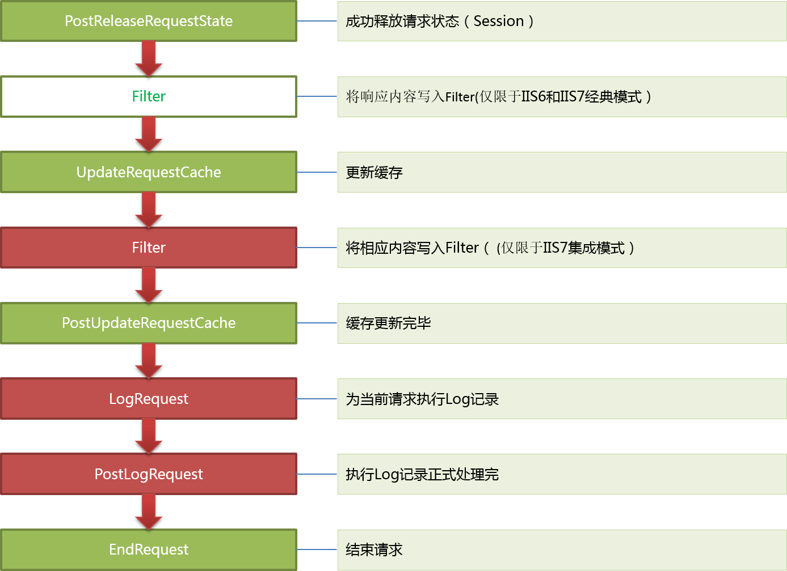
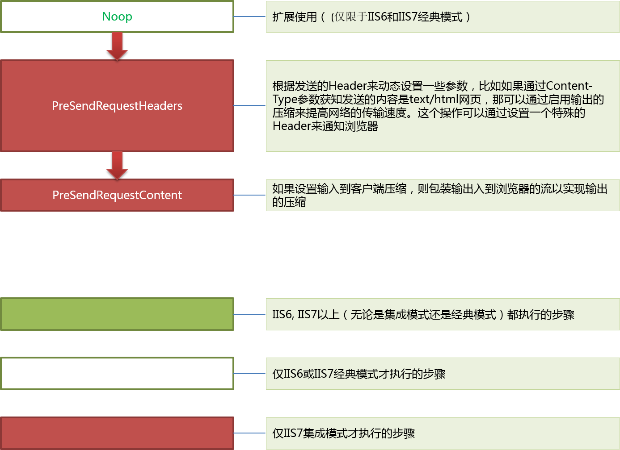
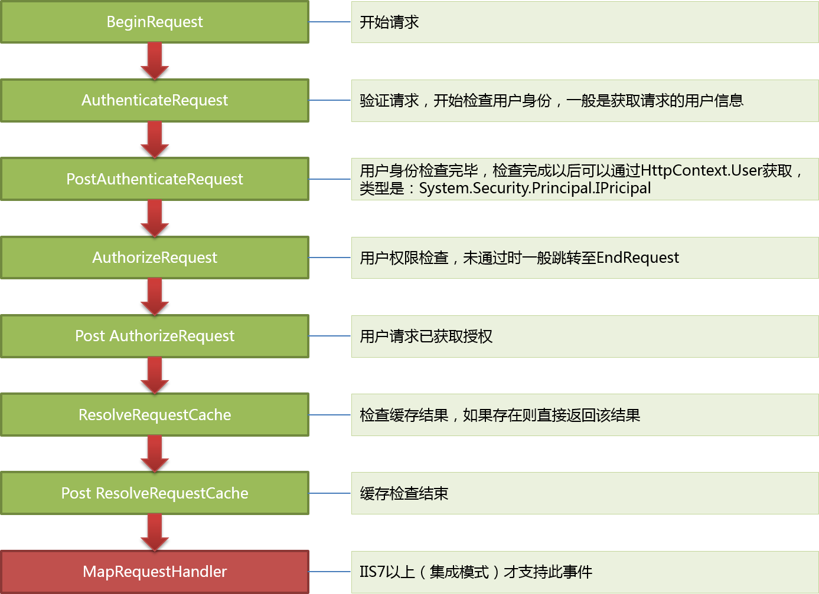

指定请求该如何处理

mvchandler
MVC网站启动，第一个请求

Application_Start

MVC网站其他请求

GLOABL注册路由

创建HttpApplication实例，按顺序执行22个事件
URL规则和new MVCRouteHandler

PostResolveRequestCache上注册
UrlRoutingModule的动作
MVCRouteHandler负责生产IHttpHandler

放入到RouteCollection
(里面是规则和httphandler)
UrlRoutingModule拿着URL根据RouteCollection去找MVCRouteHandler

找MVCHttpHanlder,然后Remap给Context

拿着当期的URL去routecollection里面去找----MVCRouteHandler---mvcHandler

mvcHandler--查找controllerfactory(被我们扩展了)--反射创建对象--去routdata找action--反射调用action

action执行后返还viewresult--调用其ExecuteResult--找view--render--就是把信息写入response.output

 | 如果路由匹配失败，还是继续原始的asp.net流程
 | 所以，webform和mvc是共存的
 | 也能解释为啥指定后缀请求需要路由的忽略

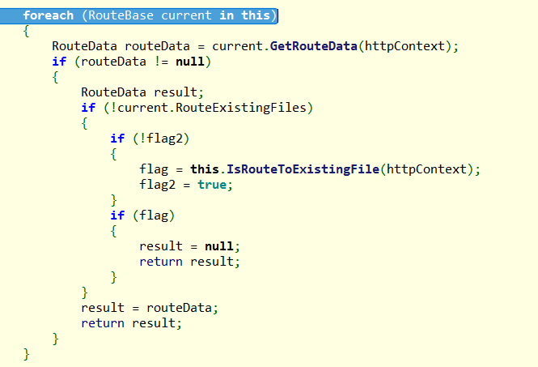
按添加顺序进行匹配，

第一个吻合的，就直接返回了。。。后面的无效了

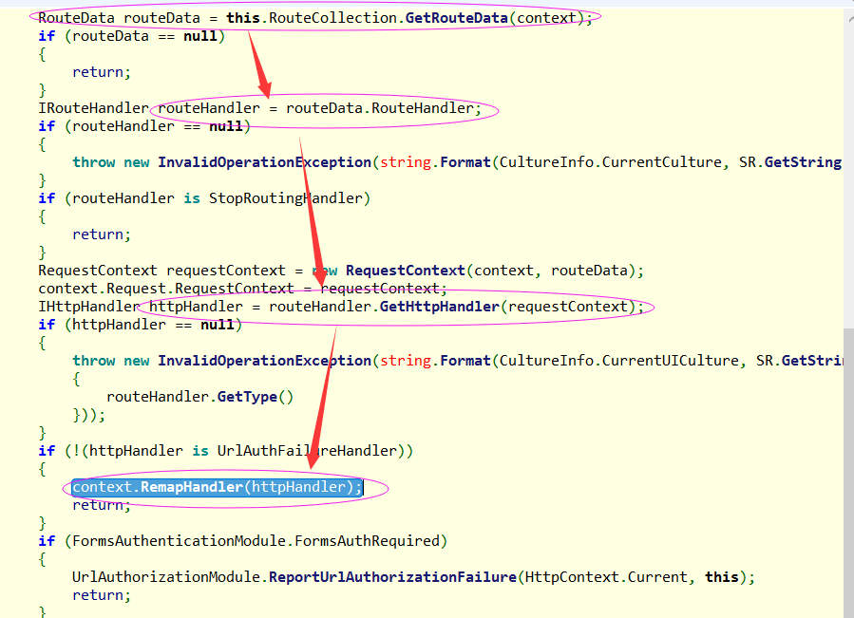
 |  | 经过路由匹配，得到RouteData，就可以得到HttpHanlder

 |  | 将context的handler指定为这个handler

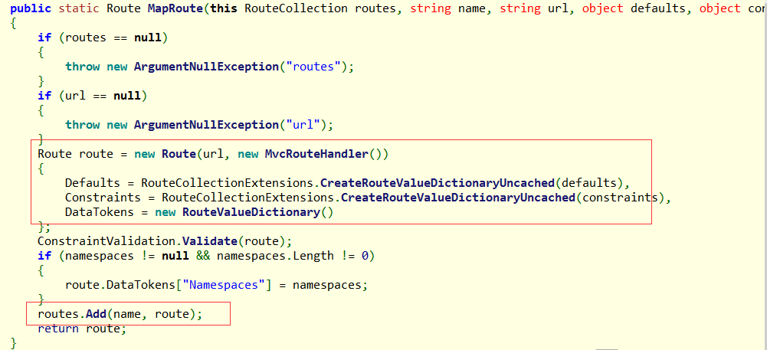

 |  |  | 正则规则+MvcRoutingHandrer

 |  |  | 字典容器---name需要唯一

